Karte
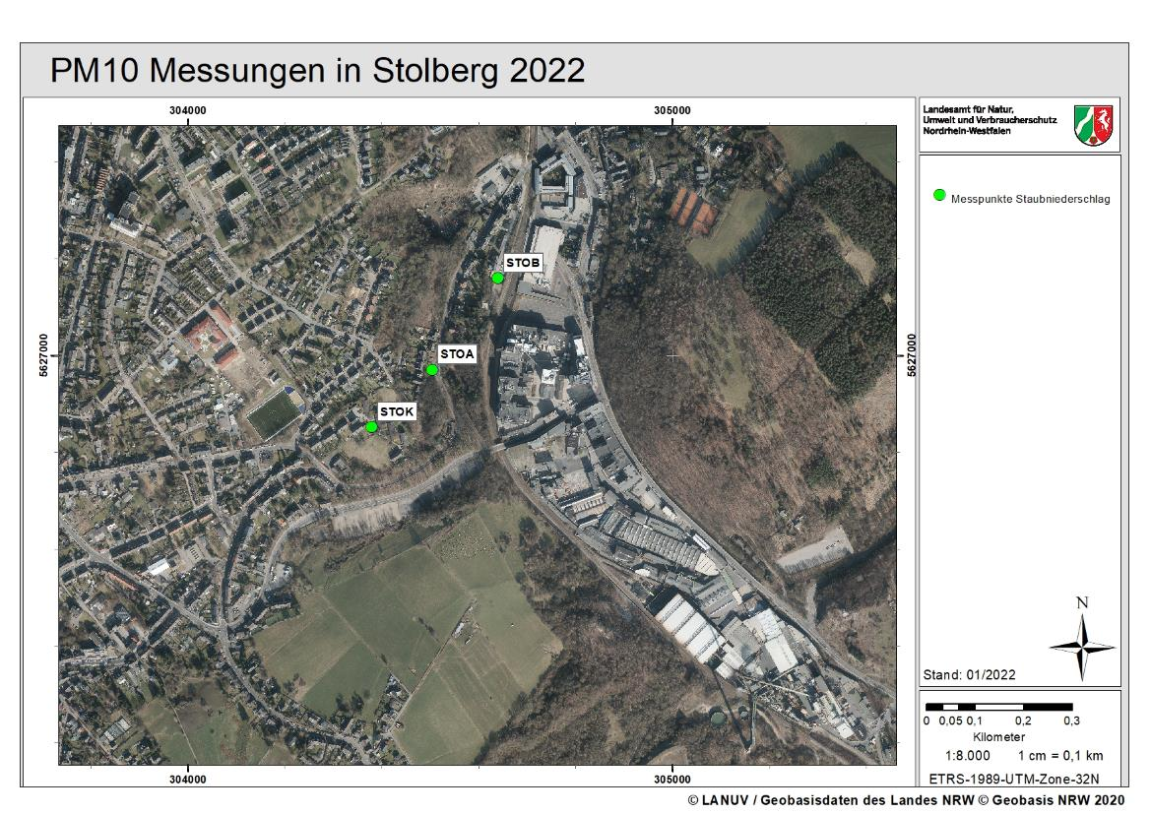
Messende 08.05.2022

X
Messende 03.07.2022

X

Messende 08.05.2022

Diag Pb
Blei-Konzentration im PM10 2022 Stolberg
 | STOB | STOA | STOK
1/1/2022 | 0.038 | 0.043 | 0.026
1/2/2022 | 0.007 | 0.002 | 0.001
1/3/2022 | 0.002 | 0.002 | 0.002
1/4/2022 | 0.003 | 0.003 | 0.002
1/5/2022 | 0.004 | 0.003 | 0.004
1/6/2022 | 0.015 | 0.003 | 0.003
1/7/2022 | 0.001 | 0.002 | 0.002
1/8/2022 | 0.002 | 0.002 | 0.001
1/9/2022 | 0.002 | 0.002 | 0.002
1/10/2022 | 0.984 | 0.731 | 0.282
1/11/2022 | 0.570 | 0.273 | 0.162
1/12/2022 | 0.567 | 0.383 | 0.144
1/13/2022 | 0.338 | 0.154 | 0.052
1/14/2022 | 0.975 | 0.590 | 0.068
1/15/2022 | 0.228 | 0.216 | 0.200
1/16/2022 | 0.032 | 0.018 | 0.010
1/17/2022 | 0.007 | 0.006 | 0.007
1/18/2022 | 0.020 | 0.018 | 0.011
1/19/2022 | 0.108 | 0.094 | 0.117
1/20/2022 | 0.002 | 0.002 | 0.002
1/21/2022 | 0.004 | 0.004 | 0.004
1/22/2022 | 0.006 | 0.005 | 0.005
1/23/2022 | 0.004 | 0.004 | 0.004
1/24/2022 | 0.026 | 0.024 | 0.011
1/25/2022 | 0.020 | 0.022 | 0.013
1/26/2022 | 0.007 | 0.007 | 0.007
1/27/2022 | 0.004 | 0.004 | 0.004
1/28/2022 | 0.004 | 0.004 | 0.004
1/29/2022 | 0.002 | 0.002 | 0.002
1/30/2022 | 0.003 | 0.003 | 0.003
1/31/2022 | 0.001 | 0.001 | 0.001
2/1/2022 | 0.004 | 0.004 | 0.004
2/2/2022 | 0.004 | 0.004 | 0.005
2/3/2022 | 0.003 | 0.003 | 0.004
2/4/2022 | 0.002 | 0.002 | 0.002
2/5/2022 | 0.004 | 0.004 | 0.004
2/6/2022 | 0.001 | 0.001 | 0.001
2/7/2022 | 0.003 | 0.004 | 0.003
2/8/2022 | 0.003 | 0.003 | 0.003
2/9/2022 | 0.008 | 0.008 | 0.005
2/10/2022 | 0.012 | 0.012
2/11/2022 | 0.008 | 0.005 | 0.005
2/12/2022 | 0.021 | 0.010 | 0.011
2/13/2022 | 0.004 | 0.004 | 0.005
2/14/2022 | 0.002 | 0.002 | 0.001
2/15/2022 | 0.002 | 0.004 | 0.003
2/16/2022 | 0.001 | 0.001 | 0.001
2/17/2022 | 0.002 | 0.002 | 0.001
2/18/2022 | 0.003 | 0.002 | 0.002
2/19/2022 | 0.002 | 0.003 | 0.002
...

Diag As
Arsen-Konzentration im PM10 2022 Stolberg
 | STOB | STOA | STOK
1/1/2022 | 2.05 | 2.32 | 1.38
1/2/2022 | 0.57 | 0.21 | 0.14
1/3/2022 | 0.06 | 0.12 | 0.07
1/4/2022 | 0.14 | 0.18 | 0.10
1/5/2022 | 0.21 | 0.25 | 0.17
1/6/2022 | 1.49 | 0.30 | 0.17
1/7/2022 | 0.09 | 0.12 | 0.08
1/8/2022 | 0.13 | 0.15 | 0.10
1/9/2022 | 0.18 | 0.18 | 0.11
1/10/2022 | 108.24 | 86.38 | 36.22
1/11/2022 | 25.54 | 8.90 | 3.77
1/12/2022 | 25.29 | 19.07 | 5.60
1/13/2022 | 19.47 | 11.22 | 3.81
1/14/2022 | 27.88 | 20.06 | 2.54
1/15/2022 | 9.78 | 11.08 | 8.23
1/16/2022 | 1.19 | 1.05 | 0.50
1/17/2022 | 0.69 | 0.73 | 0.49
1/18/2022 | 1.20 | 1.14 | 0.93
1/19/2022 | 7.86 | 7.81 | 9.49
1/20/2022 | 0.24 | 0.27 | 0.16
1/21/2022 | 0.51 | 0.60 | 0.43
1/22/2022 | 0.69 | 0.92 | 0.69
1/23/2022 | 0.38 | 0.49 | 0.31
1/24/2022 | 1.32 | 1.18 | 0.55
1/25/2022 | 0.68 | 0.75 | 0.52
1/26/2022 | 0.62 | 0.69 | 0.61
1/27/2022 | 0.33 | 0.40 | 0.32
1/28/2022 | 0.51 | 0.48 | 0.33
1/29/2022 | 0.16 | 0.20 | 0.15
1/30/2022 | 0.20 | 0.24 | 0.19
1/31/2022 | 0.13 | 0.15 | 0.12
2/1/2022 | 0.28 | 0.33 | 0.23
2/2/2022 | 0.30 | 0.40 | 0.28
2/3/2022 | 0.17 | 0.27 | 0.15
2/4/2022 | 0.10 | 0.15 | 0.10
2/5/2022 | 0.18 | 0.24 | 0.18
2/6/2022 | 0.07 | 0.09 | 0.06
2/7/2022 | 0.20 | 0.29 | 0.19
2/8/2022 | 0.15 | 0.19 | 0.12
2/9/2022 | 0.39 | 0.42 | 0.25
2/10/2022 | 0.58 | 0.61
2/11/2022 | 0.52 | 0.51 | 0.33
2/12/2022 | 2.65 | 1.38 | 1.67
2/13/2022 | 6.44 | 1.21 | 0.24
2/14/2022 | 0.13 | 0.16 | 0.10
2/15/2022 | 0.17 | 0.23 | 0.15
2/16/2022 | 0.04 | 0.06 | 0.04
2/17/2022 | 0.11 | 0.13 | 0.08
2/18/2022 | 0.13 | 0.12 | 0.08
2/19/2022 | 0.06 | 0.11 | 0.06
...

Diag Cd
Cadmium-Konzentration im PM10 2022 Stolberg
 | STOB | STOA | STOK
1/1/2022 | 1.07 | 1.37 | 0.79
1/2/2022 | 0.40 | 0.06 | 0.04
1/3/2022 | 0.04 | 0.04 | 0.04
1/4/2022 | 0.08 | 0.06 | 0.05
1/5/2022 | 0.09 | 0.09 | 0.08
1/6/2022 | 0.64 | 0.11 | 0.10
1/7/2022 | 0.07 | 0.07 | 0.06
1/8/2022 | 0.06 | 0.06 | 0.05
1/9/2022 | 0.15 | 0.13 | 0.13
1/10/2022 | 30.35 | 23.04 | 8.58
1/11/2022 | 21.80 | 12.04 | 7.14
1/12/2022 | 45.61 | 26.78 | 10.47
1/13/2022 | 7.72 | 4.14 | 1.52
1/14/2022 | 12.25 | 9.46 | 4.15
1/15/2022 | 9.51 | 9.30 | 7.72
1/16/2022 | 0.98 | 0.63 | 0.34
1/17/2022 | 0.18 | 0.19 | 0.18
1/18/2022 | 0.34 | 0.33 | 0.28
1/19/2022 | 2.69 | 2.59 | 3.23
1/20/2022 | 0.08 | 0.08 | 0.09
1/21/2022 | 0.16 | 0.16 | 0.16
1/22/2022 | 0.18 | 0.17 | 0.16
1/23/2022 | 0.18 | 0.16 | 0.15
1/24/2022 | 0.53 | 0.48 | 0.31
1/25/2022 | 0.32 | 0.32 | 0.26
1/26/2022 | 0.22 | 0.20 | 0.20
1/27/2022 | 0.14 | 0.14 | 0.13
1/28/2022 | 0.12 | 0.13 | 0.11
1/29/2022 | 0.09 | 0.08 | 0.07
1/30/2022 | 0.11 | 0.12 | 0.13
1/31/2022 | 0.05 | 0.05 | 0.05
2/1/2022 | 0.10 | 0.09 | 0.08
2/2/2022 | 0.10 | 0.11 | 0.12
2/3/2022 | 0.07 | 0.07 | 0.08
2/4/2022 | 0.06 | 0.06 | 0.05
2/5/2022 | 0.21 | 0.21 | 0.20
2/6/2022 | 0.04 | 0.03 | 0.03
2/7/2022 | 0.09 | 0.11 | 0.09
2/8/2022 | 0.07 | 0.07 | 0.06
2/9/2022 | 0.21 | 0.20 | 0.17
2/10/2022 | 0.29 | 0.27
2/11/2022 | 0.17 | 0.17 | 0.14
2/12/2022 | 0.34 | 0.20 | 0.22
2/13/2022 | 0.09 | 0.09 | 0.10
2/14/2022 | 0.05 | 0.06 | 0.05
2/15/2022 | 0.06 | 0.08 | 0.08
2/16/2022 | 0.01 | 0.02 | 0.02
2/17/2022 | 0.05 | 0.05 | 0.04
2/18/2022 | 0.06 | 0.06 | 0.05
2/19/2022 | 0.04 | 0.06 | 0.05
...

